BUG-001
BUG-001
No hay rate-limiting en formulario

Sitio |  | https://consulta-expediente.jus.gob.ar/
Severidad |  | CRITICA | Prioridad | ALTA

Pasos
GIVEN |  | Usuario malicioso
WHEN |  | Envía muchos formularios sin parar
THEN |  | Nada sucede
ESPERADO |  | El sistema tendría que limitar la cantidad de envíos del usuario

Clasificacion y entorno
Tipo |  | Bug de seguridad
Dispositivo |  | Desktop
Navegador |  | Chrome
Viewport evidencia |  | Desktop

Evidencia (Mobile)
 | 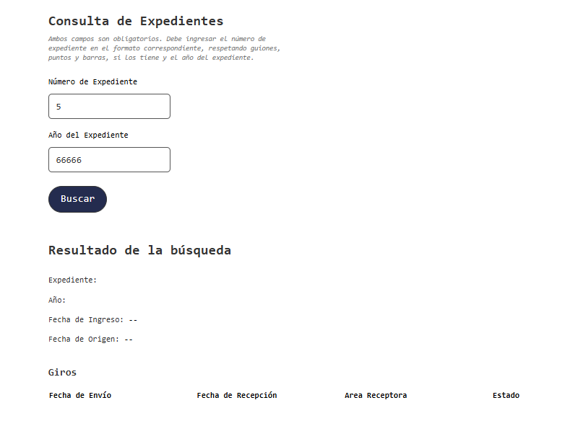 Imagen de ejemplo insertada. Reemplazar por captura real si corresponde.

BUG-002
BUG-002
Botón de instructivo lleva a PDF inexistente

Sitio | https://portaltramites.inpi.gob.ar/rtt/Instructivos/?Cod_Funcion=NgAyADIA
Severidad | ALTA | Prioridad | ALTA

Pasos
GIVEN | Usuario en desktop en página de instructivos
WHEN | Presiona el botón de consultar instructivo
THEN | Se muestra error de PDF faltante
ESPERADO | Debe mostrar el pdf correctamente

Clasificacion y entorno
Tipo | Bug funcional
Dispositivo | Desktop 1440x900
Navegador | Chrome
Viewport evidencia | Desktop

Evidencia (Desktop)
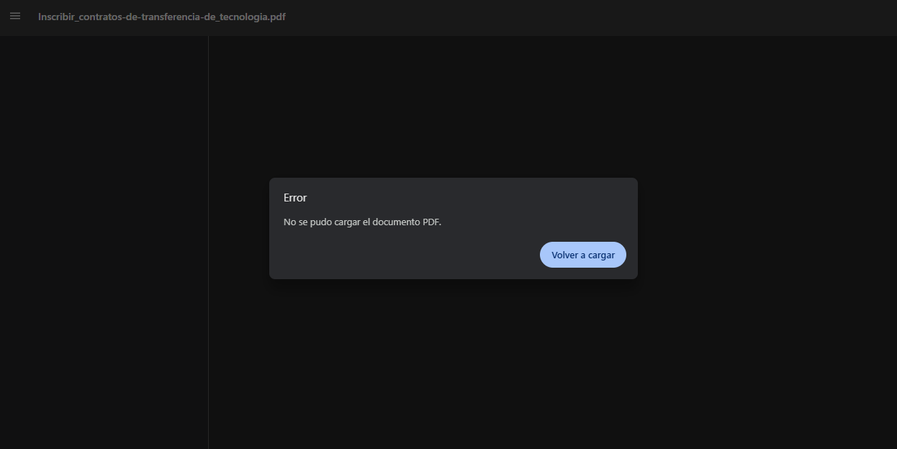 Imagen de ejemplo insertada. Reemplazar por captura real si corresponde.

Notas QA
El instructivo que no anda carga es especificamente el TR Tecnologia

BUG-003
BUG-003
Home en mobile no se visualiza correctamente

Sitio |  | https://portaltramites.inpi.gob.ar/Home/index
Severidad |  | MEDIA | Prioridad | MEDIA

Pasos
GIVEN |  | Usuario en mobile dentro de home
WHEN |  | Entra a la página desde mobile
THEN |  | Botones en fila se cortan
ESPERADO |  | Deben aparecer todos los bótones correctamente

Clasificacion y entorno
Tipo |  | Bug visual
Dispositivo |  | iPhone SE
Navegador |  | Chrome Mobile
Viewport evidencia |  | Mobile

Evidencia (Mobile)
 | 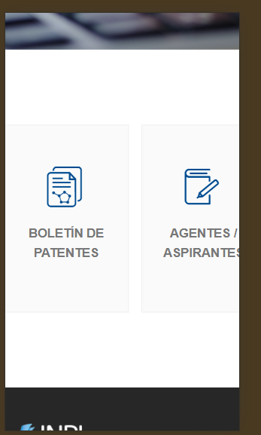 Imagen de ejemplo insertada. Reemplazar por captura real si corresponde.

Notas QA
Dependiendo de la resolución, van a aparecer más o menos botones, aparecen todos correctamente a partir de 1000px

BUG-004
BUG-004
Texto "Resultado esperado" faltante

Sitio | https://www.argentina.gob.ar/tad
Severidad | BAJA | Prioridad | BAJA

Pasos
GIVEN | Usuario en mobile en página de TAD (tramites a distancia)
WHEN | Filtra la busqueda y no hay ningún resultado
THEN | Nada sucede
ESPERADO | Debe aparecer un texto que diga "Resultado esperado", como en Desktop.

Clasificacion y entorno
Tipo | Bug visual
Dispositivo | iPhone 12, iOS 14
Navegador | Chrome
Viewport evidencia | Mobile

Evidencia (Desktop)
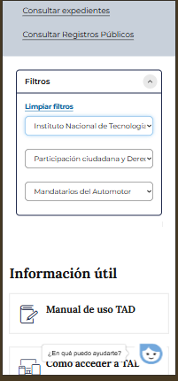 Imagen de ejemplo insertada. Reemplazar por captura real si corresponde.

